Dashboard
BLOCK 897

 | VERSION | 1.0.0

Chuyên Đề Phát Triển Web 1

Evidance
Hình 1

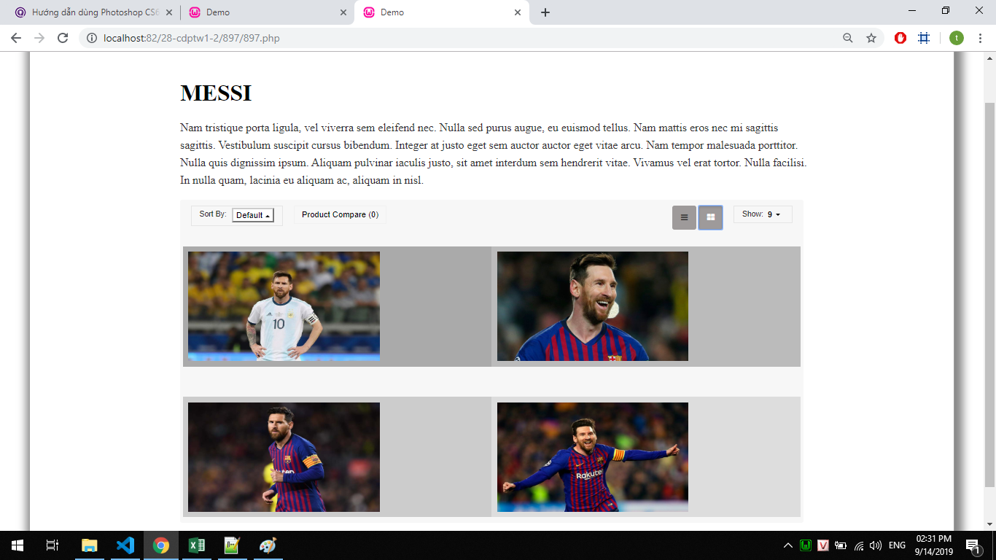
Hình 2

Hình 3

Hình 4

